TelaCadastroProdutos
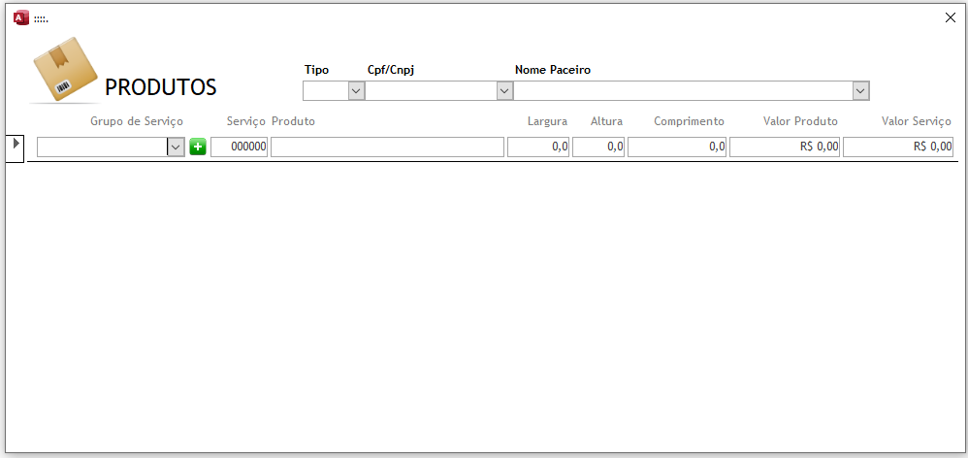
Nessa téla é necessário selecionar o CNPJ ou o Parceiro antes de efetuar o Cadastro, No momento não há validação de cadastro caso esses campos não estejam preecnchidos.
Quanto ao preenchimento, por ser um formulário continuo basta preencher os campos em sequencia, não necessáriamente todos os campos precisam ser preenchidos

TeclaCadastroOrçamento
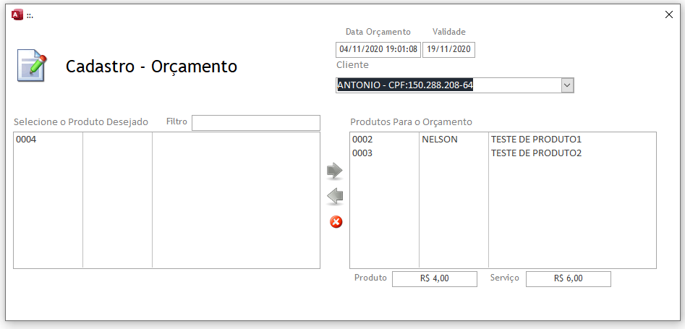
Nessa tela é obrigatório a seleção do cliente para o preenchimento do orçamento, se não selecionar o cliente o mesmo não deixa gerar o orçamento

TelaCadstroOS
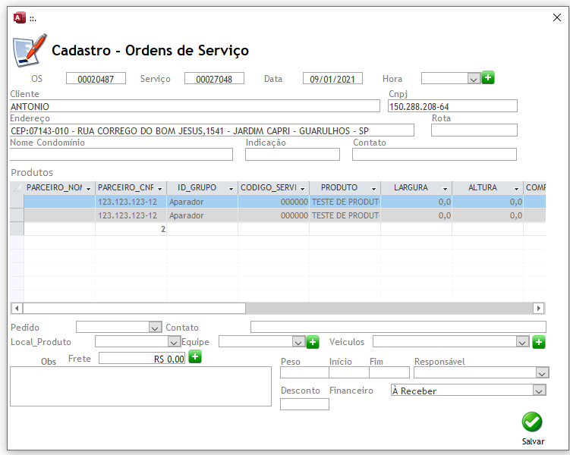
O cadastro da ordem se serviço é feito à partir da seleção do orçamento na consulta de orçamentos.

